Sheet1
H5的2016/10/21总结面试题

 | 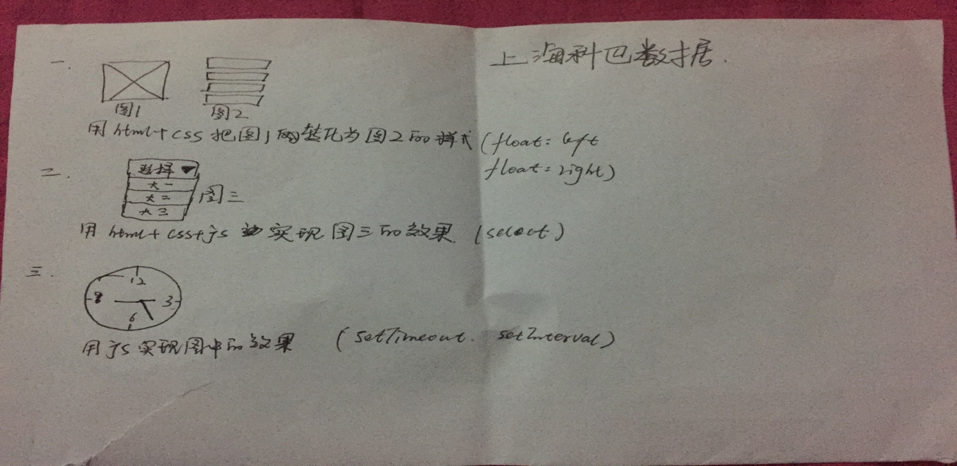
 | var stuelent=｛“name”jone；“age”18；“height”181；｝｛“name”xiaoli；“ege”16；“height”178；｝用html把内容提取出来（可以用任何形式table或者div都可以）
 | 写一个简单的只能输入数字的表单
 | 使用css画个三角和圆
 | 分别写一个js数组和对象
 | 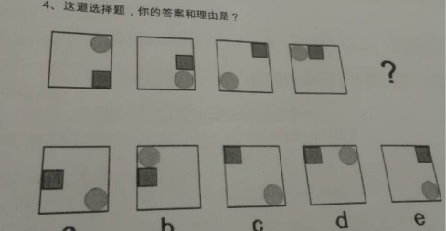
 | 以下代码会输出（）？Parseint（0.0000001/1） A（0.0000001） B （1） C（0） D（10）
 | 使用css画个三角和圆
 | 分别写一个js数组和对象
 | 以下代码会输出（） []= =[] A（true） B（false) C(error) D（other）
 | 以下代码会输出（）？ If（‘http：loadinggif.com/loader.png'.match('.gif）) { 'a gif file' }else { 'not a gif file' } A ('a gif lile') B('not a gif file') C(error) D(other)
 | 你对json的理解
 | 你平常使用的前端框架是什么
 | 以下代码会输出（ ）？ Var name =’中国‘； function（） { If（typof name===’undefined‘) { var name=’前端‘； console.log('科医'+name)； }else { console.log(’您好‘+name）； } A ('a gif lile') B('not a gif file') C(error) D(other) } A 科医中国 B科医前端 C您好中国 D您好前端
 | 按照优先级排列css选择符
 | 描述下标准盒模型
 | 列举几个css伪类
 | px em和rem的区别
 | 你知道几种jquery ajax请求方法
 | Cookies，localStorage和SessionStorage有什么区别
 | 列举几个Html5新增的表单类型
 | 如何对网页文件和资源进行优化
 | css 3有哪些新特性
 | ios 的题 写一个标准素max，这个宏输入两个参数并返回较大的一个
 | ios 的题 请指出以下代码错误之处 @protocol MyDelegate -(void)didjobs:(MyClass*)args @end @interface MyClass:Nsobject { @property(Strong,nonatomic)MyDelegate delegate } @end
 | ios的题 关键字volatile有什么含义？并介绍它的使用场合
 | 假设有三个页面A--〉B--〉C，现在希望点击一下页面C上的按钮，页面由C跳转到A，请写出实现方法和思路（假设从A到B，B到C是通过PUSH方法跳转的）
 | 请写出代码将字符串的敏感字符用***代替，如电话号码“138123456”替换后为“138***5678”.证件号码“320687198802214332”替换为“320****4332”姓名“张三”，替换为“张*’ 请写代码
 | 请实现对NSDictionary的有序输出 NSDictionmry*dic=@{”张三“004，”李四“”002“，”王二””001“，”赵五“003} 要求输出顺序为001；王二，002，李四003；赵五 004张三 -（void） sortDictionary；（NSDictionary）dic { }
 | 请写出以下输出结果 int（^myBlock）（int）=^（int num） { return num++； }； NSLog（@“%d”，myBlock（myBolck（myBolck（3））；
 | 请写出一个格式化函数，要求将数字定长输出，如输出数字3，长度3，则输出003.输入25，长度4，则输出0025 -（NSString*）formatNumber：（NSNumber*）number width：（NSInteger）width ｛｝
 | 核心动画的内容指的是哪些，核心动画在你的项目中在哪里用的到
 | DDMenu的实现原理，shareSDK实现的原理
 | 支付用的什么？用的webview还是集成
 | 用webview调用什么代理方法；点击webview上的按钮；调用程序内部方法怎么实现的，调的什么代理方法
 | 若用sdk，讲一下实现原理，用到哪些代理方法
 | html和表的混编
 | ios中打印日志显示系统详细时间，类名，行号
 | 获取一台设备唯一标示的方法有哪些？
 | 为什么标准准头文件都有类似的结构 #ifdef_INCvxWorksh #define_INCvxWorksh #ifdef_cplusplus extern"c" { #endif /* */ }
 | 实现一个singleton，代表类，优缺点
 | 有些图片加载比较慢怎么处理？你是怎么优化程序的性能的
 | difference between shallow copy and deep copy 浅复制和深复制的区别
 | 类别的作用？什么是谓词？
 | 如何让一张1M大小的照片在ps中用什么处理方式，让他们在像素不变的情况下图片变小比如300kb
 | 列出你知道的图片格式，并说出他们之间的不同点和用途
 | 一个网站最多应该有几个主色？
 | CSS+html在网页设计的好处
 | id，class，style如何定义，如何使用？并优先说明顺序
 | css样式引用方式列举说明，并说明几种引用方式优先级？
 | 用css和div实现3列或2到的页面布局，并说明与table布句相比有哪些缺点
 | 打开（隐藏），关闭（显示）一个对像，stvle的display以及visibly的参数是什么
 | 定宽网页两列内容布局，是写出你所知道的几种布局代码
 | 简述你对json的理解
 | 你平常使用的前端框架是什么或库是什么
 | 四个9加起来为什么等于100？
 | 今早起床到现在，您主要做了哪些事？请列出4件及各自所用时间
HEADING | 作为一名新员工，第一天上班吃中午饭时，边上坐着公司老总，您会跟他说什么？
 | 与人打交道，碰到不喜欢，不对路或者不投缘的人，在工作，生活中如何相处
 | 请写出一生中你一定要做6件事及望实现的时间，并安排时间排列
 | 以下代码会输出（）？ Var name=“中国”； （function（） ｛ if（typepof name ==="undefined") { var name=“前端”； console.log（“科匠”+name） }else ｛console.log（“您好”+name）｝； ｝
 | 请写出一个基本html网站代码，内容为一个图片，链接到“http：//www.webfoss.com”为"/img/logo/png". 如有可能，请 1.导入"/js/jquery.js"以及"/css/style.css"文件。 2.为图片设置替换文本webfoss。 3.为新网页在新窗口中打开
 | 前端页面有哪三层构成，分别是什么？
 | 写出普通html5的页头，导航和页脚码
 | 下列哪些是html5的特性 A（Audio） B（video） C（WebSoket） D（figure）
 | 用html写一个三行三列的表格
 | 写出用HTML5使用canvas绘制矩形代码
 | 如何居中div，如何居中一个浮动元素？
 | 请描述以下css所实现的功能 div ｛ width：500px；height：300px； Margin：150px 0 0 -25px； position：relative； background-color：pink； left：50%；top：50% ｝
 | overflow-x属于css还是css3？
 | 请列举几种可以清除浮动的方法（至少两种）
 | display：one和visibility：hidden的区别是什么
 | 写css，实现“设置所有div内部的段落标签为黄色背景”
 | 设置已知id的div的html内容为xxx，字体颜色设置为红 （1）用Javascript写； （2）用jquery写；
 | 看下代码，给出输出结果 for（var i=1；i<=3；i++） ｛ console.log（i）； ｝，0）； ｝；
 | 网页上有5个<div>元素，如何使用jquery来选择他们的先手顺序
 | 满屏“品”字布局如果设计
 | 闭包，写一个简单闭包
 | <script> //声明在函数内部的函数，可以通过调用外部函数的参数或者变量，从而使外部函数的局部变量不会被垃圾回收 function aaa（） ｛ var a=1； return function（） ｛ alert （a++） ｝； ｝ var fun=aaa（）； fun（）；fun（）； fun=null；//a被回收！！ </script>
 | 在下列分数表中，选出不同类的一项：（） A 3/5 B 3/7 C 3/9
唯启 | 小赵的店里来了一位顾客。挑了20元的货，顾客拿出50元，小赵没零钱找不开，就到隔壁家小韩的店里把这50元换成零钱.过一会，小韩找小赵，说刚才的的钱是假钱，小赵马上给小韩换了张新钱，问这一过程中小赵赔了多少钱 A（50）Ｂ（６０元） Ｃ（７０） Ｄ（８０）
 | 观察３，３，８，８这一组数字，不改变数字的顺序，加入运算字符号和括号，讲这些组成一个算法，使结果等于２７
 | 用三根火柴要摆成一个最小的数（不许把火柴折断或者弯曲），这个数是多少？
 | 块级元素和行内元素都有哪些？他们的区别在哪里？
 | 以下一段xhtml代码说说有哪些问题，该如何进行改进。 <p>&nbsp:&nbsp:哥写的不是html，是寂寞。<br><br>&nbsp:&nbsp:我说，不要迷恋哥，哥只是哥传说。
 | voerflow-x属于css2s还是css3?
绿岸网络前端开发工程师 | 请列举几种可以清除浮动的方法（至少两种）
 | display：none和visibility：hidden的区别是什么
 | 什么情况下使用<Small>标签？在html文档中，伪类root总是指？？
 | 1.怎样才能让层显示在flash之上？ 2.怎样使一个div垂直居中于浏览器中 3.如何定义ipx左右高度的容器 4.firefox嵌到div标签的居中问题的解决方法？
 | 如果有一个搜索结果页面，突然想显示搜索词，html标签，你会使用什么？
 | 做的页面在哪些浏览器测试过？这些浏览器的内核是分别是什么？经常遇到的浏览器的兼容性有哪些？怎么会出现？解决方案是什么？？
 | html5新增了哪些标签，他们各代表了什么意思？Html5新增了哪些属性，他们代表了什么意思？
 | 请将“行内样式，类名，id标签”四种选择器按权重排列？
 | 截取字符串的abcdefgh中的abc
 | 什么是闭包？下面ul如何点击每一列的时候alert其index？ <ul id="test"> <li>这是第一条</li> <li>这是第二条</li> <li>这是第三条</li> </ul>
 | 用jquery对以下表单写一个ajax提交，要求检查表单项：账号6-16位小写字母或者数字，首位为字母：密码8-16位字母或则数字不包含“.”和“空格”：正确的邮箱格式如a@a.com;表单提交至url：a.ahp（jquery的js文件已经加载不用考虑） <form action =""id="myform"name="myform" onsubmit="return fales"> <ol> <li>游戏账号<input type="text" name="user-name" value=""/></il> <li>登陆游戏<input type="password" name="user_pwd"/></il> <li>邮箱<input type="text" value="user——email"/></il> <li><input type="submit" name="submit" id ="submit"value="提交"/></il> </ol> </form>
 | 请写出查询ltemld等于10010的商品每天的销售的sql语句（需要的结果列，ltemid、itemName、Num（每天的销售量））
 | 请写出查询用户信息第5-10条，以sql，以userld正确排序
 | 请写出创建一个包含itemid、itemname、itemnum（该商品销售总量）的视图itemcount的sql语句
 | div（foo）、div（foo=bar）、div（foo=bar）这三个css选择表达式分别代表什么意思
 | 你对css中浮动广告的理解以及如何清除浮动？
 | 1> var a=“2015”，请对变量a进行操作生成倒序排列的字符串“5.2.1.0” 2> 从字符串var a=“2015年是重要的一年”，截取出“重要”有哪些方法？
 | 以下至少完成三题 1.console.log(0.1+0.2===0.3) 2.console(0||"1"&&2) 3.console.log(2in[1,2]) 4.console.log(typeof[8,5,2]) 5.if(!"a"in window) {var a=1} } console.log{a};
 | 请写出简单的匹配email地址的正则表达式，例如匹配example@shuyun。Com
 | appy和call的用途是什么？有什么区别？
 | 简述Jquery框架里，attr与prop之间的区别
 | 简述js闭包理解及其优缺点，并用闭包的方式实现alert弹出“hello word”的内容
 | css引入的方式有哪些？Link和@import的区别是？？
 | 你所知道或者了解的前端框架有哪些??
 | 简述jquery 框架里，除了#id这样的选择器还有哪几种方式
 | jquery中$(“class”)和$(“div。class”）在ie8下哪个效果更高，请解释原因
 | 简述jquery框架里，empty（）、remove（）、removeAttr（）之间的区别
 | 当文字超过对象区域后，如何使其自动显示“-”缩略显示
 | css3中新的盒模型布局方法是什么，写法写一下，怎样让上下左右都水平垂直居中。
 | 一个父级div里面，有三个兄弟div怎么让他们三个水平或（者垂直显示）括号内是编辑人员差测，因为没有拍全这道题
 | 圆角怎么表示，分别写出上左，上右，下左，下右圆角
 | html5中最新的input type类型有哪些
 | html中对canvas了解多少
 | html5中新增了哪些常用的标签
 | css3中最新添加哪四种颜色属性方法
 | function a（）{retur 1；}var a=10；alert（a）； 弹窗框中的值是________________________ function a（）{retur 1；}var a；alert（a）； 弹窗框中的值是________________________
 | 列举常见的兼容性问题及解决方法
 | 下列属于静态网页的是（） A(index.htm) B(index.jsp) C(index.asp) D(index.php)
 | 表示放在每一个定义语词之前的XHTML代码是（） A（<dl></dl>) B(<dt></dt>) C(<dd></dd>) D(<ol></ol>
 | css样式有哪几种，请选择下列正确的一项（） A 内样式，内镶嵌，链接式，导入式 B 内连式，连接式，导入式，内样式 C 内嵌式，内嵌式，连接式，导出式 D 内样式，内嵌式，链接式，导出式
 | css中的id选择符在定义的前面要有指示符 A（*） B（.） C(!) D (#)
 | 创建自定义css样式时，样式名称的前面必须加一个___() A ($) B(#) C(？) D(原点)
 | a：hover表示链接文本在（） 时的状态（） A 鼠标按下 B 鼠标经过 C 鼠标放上去 D 访问过后
 | 下列哪个样式定义后，内联（非块状）元素可以定义宽度和高度（） A display：inline B display：none C display：bolck D display：inherit
 | li元素包含img元素的时间，ie中img下面多出了5px左右的空白 ，下列哪个处理办法不可行（） A 使li浮动，并设置img为块级元素 B 设置ul的font-size：0； C 设置img的marin：0； D 设置img的margin—bottom：-5px
 | 创建一个位于文档内部位置的链接的代码是（）？ A < a href="#NAME"></a> B < a href="NAME"></a> C < a href="mailtNAME"></a> D < a href="URL"></a>
 | 写一段js代码，实现4张图片的轮播，时间间隔为1000ms
 | 在HTML语言中“<FRAME NORESIZE>"的具体含义是下列哪一项？（） A 个别框架名称 B 定义个别框架 C 不可改变大小 D 背景资讯
 | 定义上下分割的框架的大小的是（） A（ rows） B （Cols） C （widths） D （heights）
 | 内定选项的语法是下列哪一项（） A<IMG SRC ="URl" BORDER=?> B <OPTION SELECTED> C <ISINDEX PROMPT="***"> D <TEXTAREA WRAP =OFF|VIRTUAL|PHYSICAL></TEXTAREA>
 | 多选题 在Dreamweaver中，下面关于跳转页面的说法错误的是（） A 如果在网页中存在框架，可以选择在特定的框架中打开的网页 B 可以为行为设置不同的事件 C 跳转网页只能在同个网站中跳转网页 D 可以同时跳转几个网页
 | 多选题 下面是Dreamweaver提供的各种应用程序接口是（） A Javascript应用程序接口 B 文件输入输出接口 C 图像记录接口 D Fireworks集成接口
 | 多选题 在Dreamweaver中，下面关于跳转页面的说法错误的是（） A 如果在网页中存在框架，可以选择在特定的框架中打开的网页 B 可以为行为设置不同的事件 C 跳转网页只能在同个网站中跳转网页 D 可以同时跳转几个网页
 | 以涂鸦方式画出你的理想？
 | 多选题 关于变量的命名法则，下列说法正确的是（） A 首字符必须是大写，小写的字母，下划线（_)或者美元符 B 后续的字符可以是字母，数字，下划线或美元符 C 变量名称不能是保留字 D 长度是任意 E 区分大小写
 | 多选题 有关javascript语句，下列说法正确的是（） A 单行注释句是在需要注释的行前面用的// B 多行注释语句是在需要注释的文字两端加/*注释文字/ C with语句的功能是为一段程序建立默认对象的 D Javascript中没有if…else语句 E Javascript中with语句，而没有do….while语句的
 | 多选题 以下生存对象的方法中，正确的是（） A var z =new Bolean（a）； B var str=“Javascript”； C fruit=new array（3）； D today 1 =new Date（2008，10，1); E tody= new Date("october 1,2008)
 | 多选题 javascript运算的符包括。（） A （= =） B （+=） C （%=） D（++） E (||)
 | 多选题 关于JAVASCRIPT 函数，下列说法正确的是（） A 函数是独立于主程的，具有特定功能的一段程序代码块 B 函数可以不用function关键字 C 函数的命名规则同变量规则是一样的 D 函数必须使用retum E 函数的调用时直接用函数名，并给形式参数赋值
 | 在你的理解中，界面设计师工作内容包括有哪些？把你所在的工司的工作流程--列举出来？
 | 论述题 列举你喜欢的web网站，手机软件（至少各列举一个）从界面设计到用户体验的角度来谈谈你喜欢的理由? （可简单列举，面试时详谈）
 | 论述题 从你的作品中挑选出最优秀的作品，简述整个设计过程以及设计亮点（可简单列举，面试时详谈）
 | 论述题 目前公司员工午餐多为叫外卖，公司考虑开发一个系统。找到你所在的软件公司。由你全全负责界面设计，那么 1.你如何利用首界面设计来吸引客人，提高点击率 2.从用户体验的角度，如何通过合理的布局，配色等等（可先梳理思路，画出布局图，面谈时进行场景模拟，可利用你的作品结合你的思路解说）
 | html。Css中注释信息用什么标识
 | 请区分包括的对象哪些是块对象？ （div、span、p、form、img、ul、li、strong、a、h1、textarea、em） lnline； block；
 | css中id和class如何定义，哪个定义的优先级别高？
 | css盒模型有哪些部分组成？
 | position的值有哪些？
 | css中margin和padding的区别是什么？
 | <img>元素的alt和title有什么区别？
 | 自定义一个函数，根据员工id取得员工名称。
 | 使用svn或是cvs类似管理工具时，更新发现冲突如何处理，谈谈自己的看法？
 | 编写一个能够体现单利模式思想的类
 | 在一个表单中，如果将所有的div元素都设置为绿色，实现功能是______________________________
 | jquery中$（this）.get(0)的写法和___________是等价的
 | 简述列举文档对象模型Dom里document的常用的查找访问节点的方法并做简单说明
电信部h5 | 完成函数showimg（）.要求能够动态根据下列的选项变化，更新图片的显示 <body> <script type="text/javascript"> function showimg(osel) {//在此处添加代码 </script> <form name="myform"> <img id="pic" src="img1.jpg" width="200" height="200"/> <br/> <select name="sel_name" onchange="showimg(this)"> <option value="img1"> 城市生活</option> <option value="img1"> 城市生活</option> <option value="img1"> 城市生活</option> </select></form></body> 用jquery取得form表单下拉框所选的值
 | 编写一个java函数，用于判断某个输入字符串是否为空

福米金融IT部门 | overflow.x属于css2还是css3
 | display:none和visibllity：hidden的区别是什么
 | 请缩写以下代码 box ｛ background-position;10px20px; background-repeat;no-repeat; background-attachment;fixed; background-color;red; background-image;url{box:png}; ｝
 | 如何让一段文本中的所有英语单词的首字母大写
 | 什么是javascript的闭包及特性
 | javascript中的call和appy的区别是什么
 | 如何使用原生javascript代码深度克隆一个对象（注意区别对象类型）
 | jquery中$（'class')和$(div.class)在ie8下哪个效果更高，请解释原因
 | 我们如何从本地存储中添加和移除数据？
 | 本地储存的生命周期是什么？
 | 本地存储和cookies（存储在用户本地终端上的数据）之间的区别是什么？
 | 什么是事物存储？我们如何创建一个事物存储？
 | 什么是事务存储？我们该如何创建一个事务存储
 | 本地存储和事务存储之间的区别是什么？
 | 什么是wehsql？
 | websql是html5的一个规范吗？
 | 我们如何使用webSQL？
 | HTML中的应用缓存是什么？
 | html5中应该如何实现应用缓存
 | 我们如何刷新浏览器的应用缓存？
 | 应用缓存中的回退是什么？
 | 应用缓存的网络是什么？
 | 什么是html5？
 | 为什么html5里面我们不需要DTD（Docuume Type Definition文档类型定义）？
 | 如果我不放入<!DOCTYPE html> 标签，Html5还会工作么？
 | 哪些浏览器支持ＨＴＭＬ5的页面结构同Html4或者更前的html有什么区别？？
 | Html5中的datalist是什么？？
 | html5中什么是输出元素？
 | 什么是svg(Scalable Vector Graphics可缩放矢量图形）
 | 我们能看到使用html5的svg的简单例子么？
 | HTML5中canvas是什么？
 | 我们如何使用Canvas来画一条简单的线？
 | Canvas和SVG图形之间的区别是什么？？
 | 如何使用canvas和Html5中的svg去画一个矩形？
 | css（cascading style级联样式表）中的选择器是什么？
 | 如何使用id值来应用一个css样式？
 | css中使用列布局是什么？

亮风前端面试题 | 引入样式文件的几种方式
 | css的选择符有哪些？优先级是怎样的？Css的基本构成语句。
 | javascript中“==”和“===”区别？
 | javascript的split（）、push（）和join（）函数分别是做什么的？
 | http请求中get和post的区别？
 | 写出对<div id ="item"></div>绑定点击事件方法。
 | Html5页面如何嵌入视频？
 | 简述ajax的原理
 | 简述px和rem、em的区别及他们的换算关系。
 | ajax是否可以跨域访问，为什么？
 | apply和call方法的异同
 | 写一个ajax请求的代码
 | 编写一个数组去重的方法
 | web标准主要由哪几部分组成？分别包含哪些标准？
 | 如何判断网页标签语义是否良好？
 | css一般按照职能划分为哪三层？这三层职能和关系是什么？？
 | <form> <input id="logInName" type="text" placebolder="用户名"/> <input id="Pasword" type="password" placebolder="密码"/> <input id="subimt" type="submit" placebolder="登录"/> 请写一段用户登录的代码，要求验证用户密码错误或空的情况
 | 请写一个函数，实现获取1到10000内的所有素数
 | 以下有关pixeTop属性与top属性的说法正确的是（） A）都是loeation对象属性 B）使用时返回值都是字符串 C）都是返回以像素为单位的数值 D）以上都不对
 | javascript中表达parseint（“x8x8”）+paseFloat（“8）的结果是什么？（） A （8+8） B （88） C(16) D ("8"+8)
 | 关于setTimeout（"check",10)中说法正确的是（） A） 程序循环执行10次 B）Check函数每10秒执行一次 C）10做为参数传给函数check D）Check函数每10毫秒执行一次
 | link和@import的区别是？
 | html5的离线储存？
 | 介绍一下css的盒子模型
 | css选择器有哪些？哪些属性可以继承？优先级算法如何计算？Css3新增伪类有哪些？
 | 列出display的值，说明他们的作用。Position的值，relative和absolute定位原点是？
 | 介绍js的基本数据类型。
 | javascript如何实现继承？
 | 什么是闭包（closure）为什么要用它？
 | 针对jquery的优化方法？
 | 如何解决跨域的问题？
 | angularjs的特征有哪些？
 | controller和service以及provider使用上有何特点？
 | 用过的route有？
 | $timeout和setTimeout有何区别？
 | angularjs如何实现网络请求？
 | angularjs如何持久化数据？
 | Ng-if和ng-show有什么区别？
 | Angularjs如何实现promise？
 | 写Angularjs的应用时如何优化建设？

海翼知 | thead标签用途是什么？
 | 页面元素实现托拽至少涉及哪几个事件？
 | 浏览器如何实现数据的存储？请列举你们知道的所有方式？
 | 在网页上显示一个视频可以运用哪些方法？
 | less/Sass的优势有哪些？
 | last-child：emppty是什么，哪些用途？
 | 如何对js代码进行压缩混淆？
 | 如何对页面性能进行测试？
 | 简述你所能想到的实现用户登录功能是需要注意地方？
 | 列举你所知道的js的测试框架？
 | 编写一个函数，输入指定的选择器类型（仅需要支持id，cassName，tegName）返回匹配的dcm节点（需考虑性能和兼容性）
 | 编写ad方法确保以下调出期待的结果 add（3，9）；//12 add(3)(9);//12 add(3,5,4);//12 add(3,5)(9);//12
平安金科 | 三个拿得出手的前端技术并评价掌握程度？
 | 使用递归打印长度n的斐波那契数列
 | 以下代码输出的结果 for（var i=0，i<5；i++） ｛ setTimeout（function（）｛console.log(i),i*1000｝ ｝
 | 在下列数列中少哪一个？ 9，7，15…69,127
 | 如果让你招聘一位新员工，你觉得你会最看重对方哪个方向的资质？
 | 以下哪一项更接近你在未来的工作中处理事情的态度 A 一次只处理一件事 B 同时处理多件事情 C 以一件事为主，同时兼顾其它 D 多多益善
 | 假如分配给你一项任务，只有要求完成时间，没有任何历史文档或相关资料，请问你要怎么运行？
 | 怎么样才能让层显在FLASH之上呢？
 | 浏览器javascript中，什么是window对象？什么是document对象？
 | js延迟加载的方式有哪些？
 | 执行js代码；[“1”，“2”，“3”].map{paselnt}答案是多少？
 | 请列举出你常用的前端工具？
 | 描述一下你对优雅降级和渐进增强的理解？
 | doctype作用？严格模式与混杂模式如何区分？他们有何意义？
 | 行内元素有哪些？块级元素有哪些？空（void）元素有那些？
 | 如何居中div？如何居中一个浮动元素？
 | iframe有哪些缺点？
 | （写）描述一段语义的html代码吧
 | margin和padding分别适合什么场景使用？

 | 闭包案例？为什么要用angularjs?
 | 介绍一下API?
 | ployer框架？
 | angularjs如何实现双向数据绑定？
 | 跨域是为了解决什么问题？js如何实现继承？事件流？
 | ajax原理？gulp配置文件会写吗？插件名记得吗？前后端数据交互的端口?
 | 一个元素的上边框为红色，其它的边框为黑色，里面 的文字是蓝色
 | 打开（隐藏）、关闭（显示）一个对象。Style的display以及visibility的参数是多少？
 | 如何增加某一个链接的可点击面积，而下滑线仍然与链接线一样长。
 | 用文字或者图形加文字，描述“盒模型”

图文题
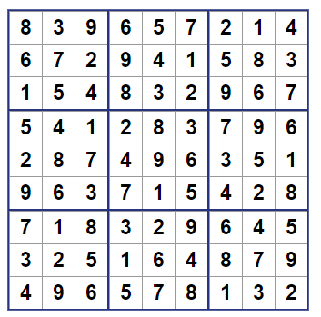
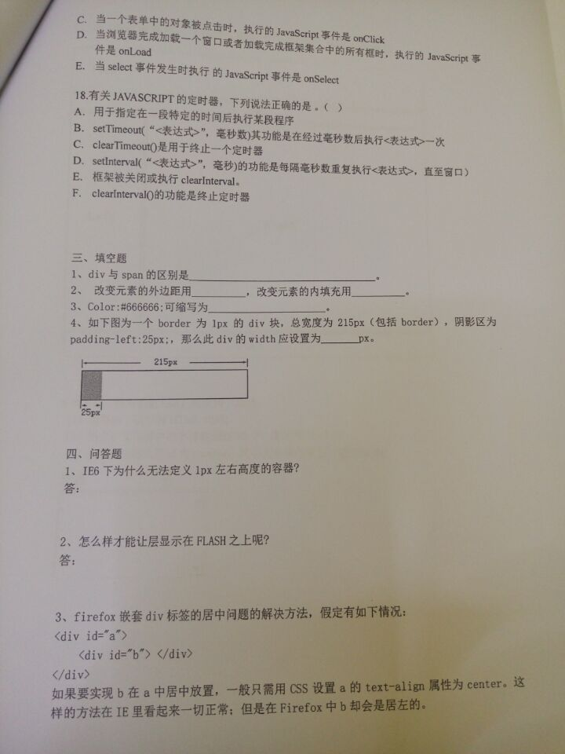
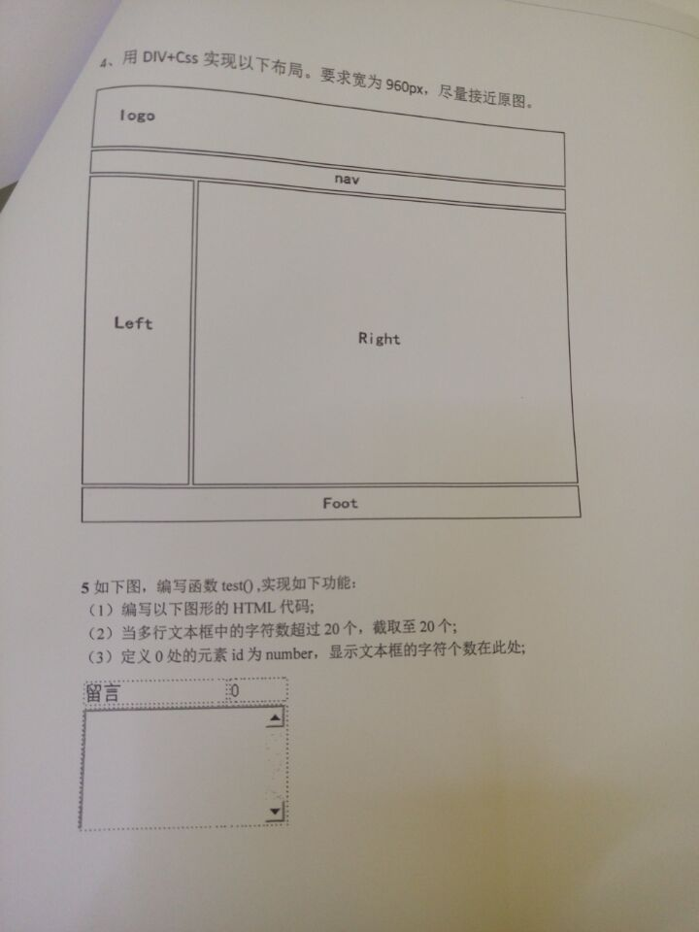
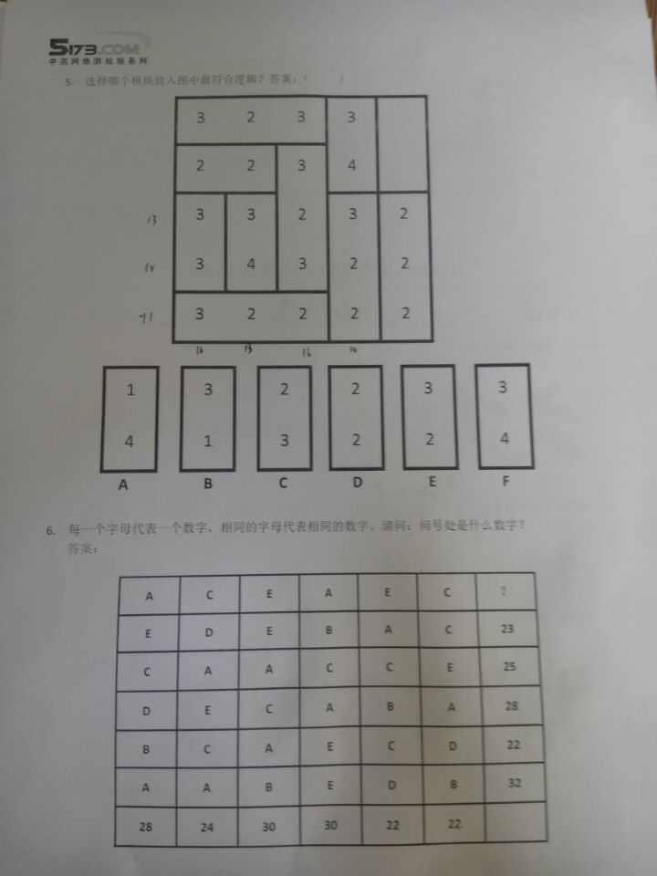
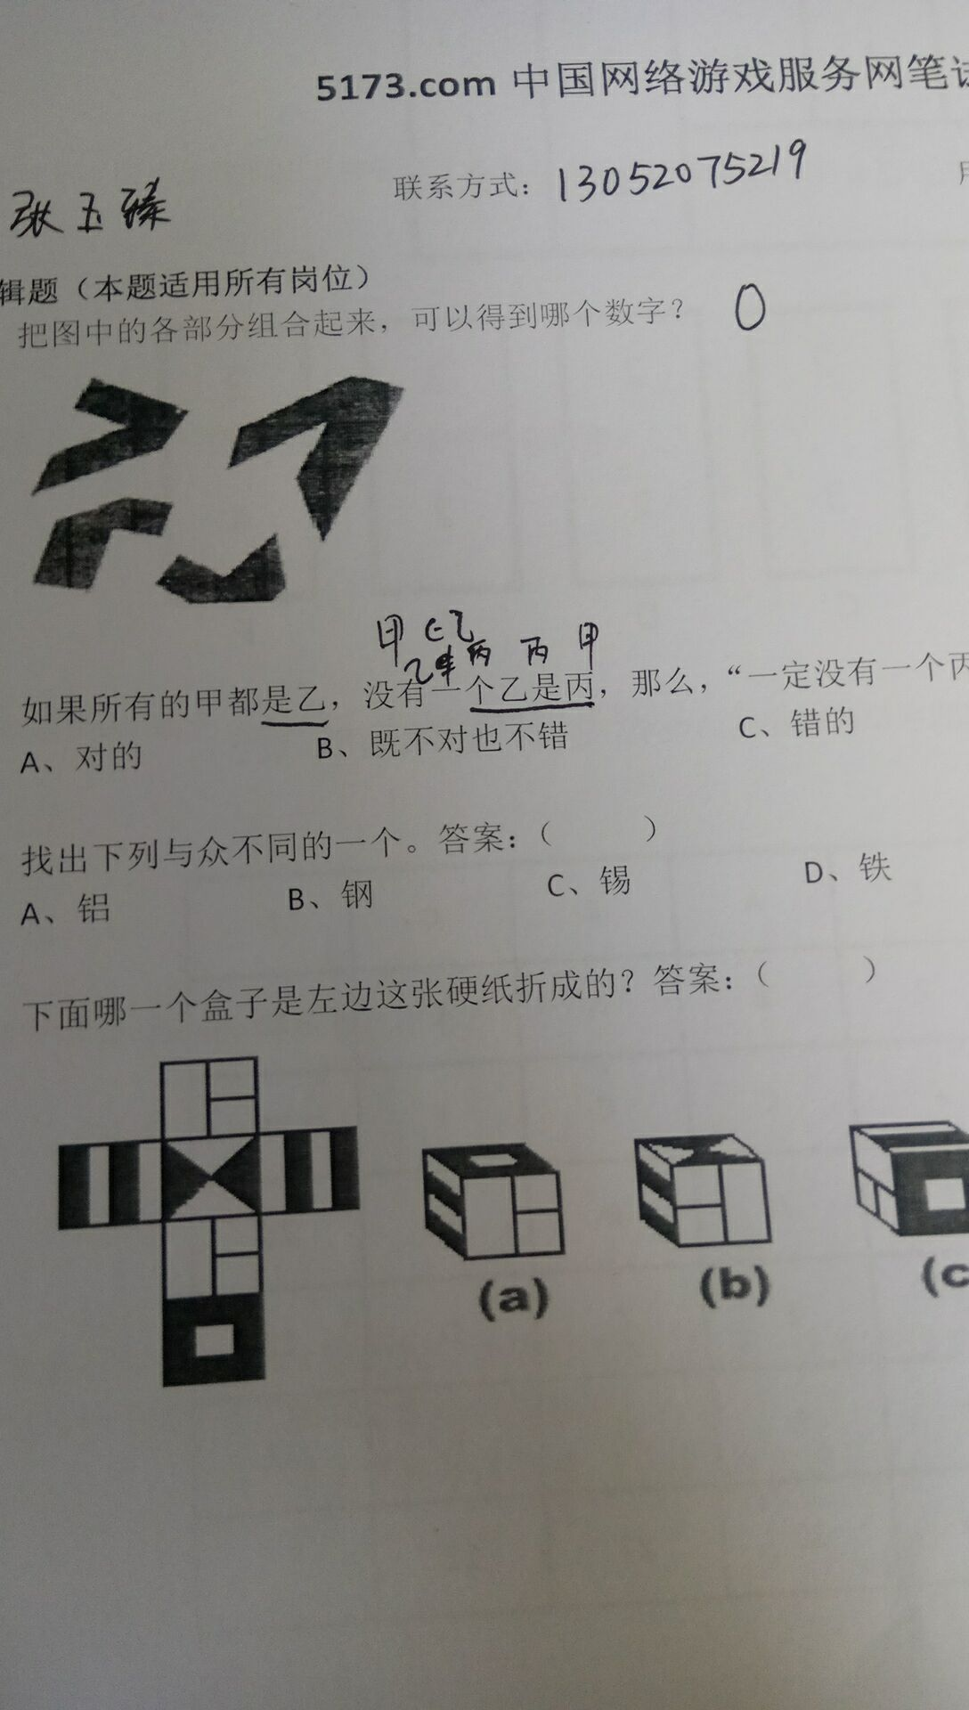
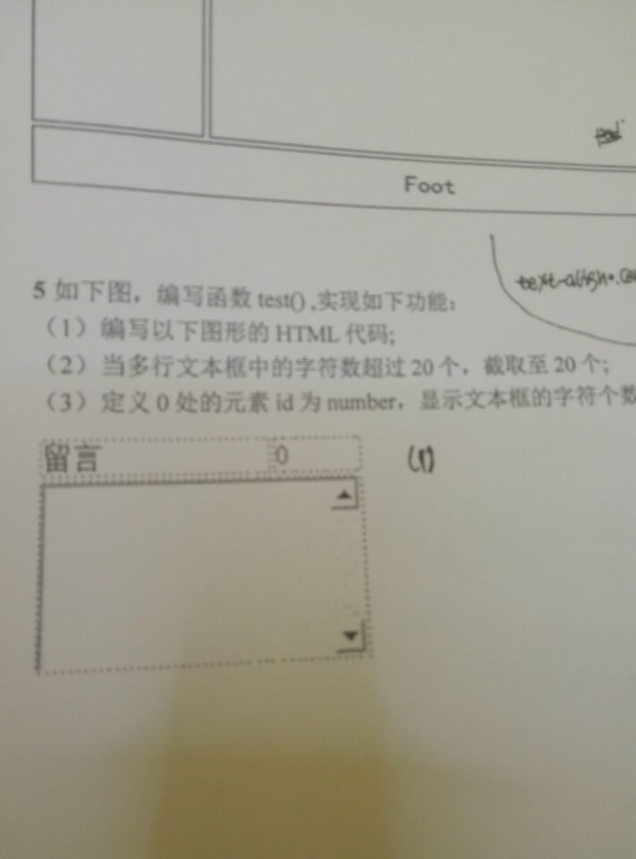
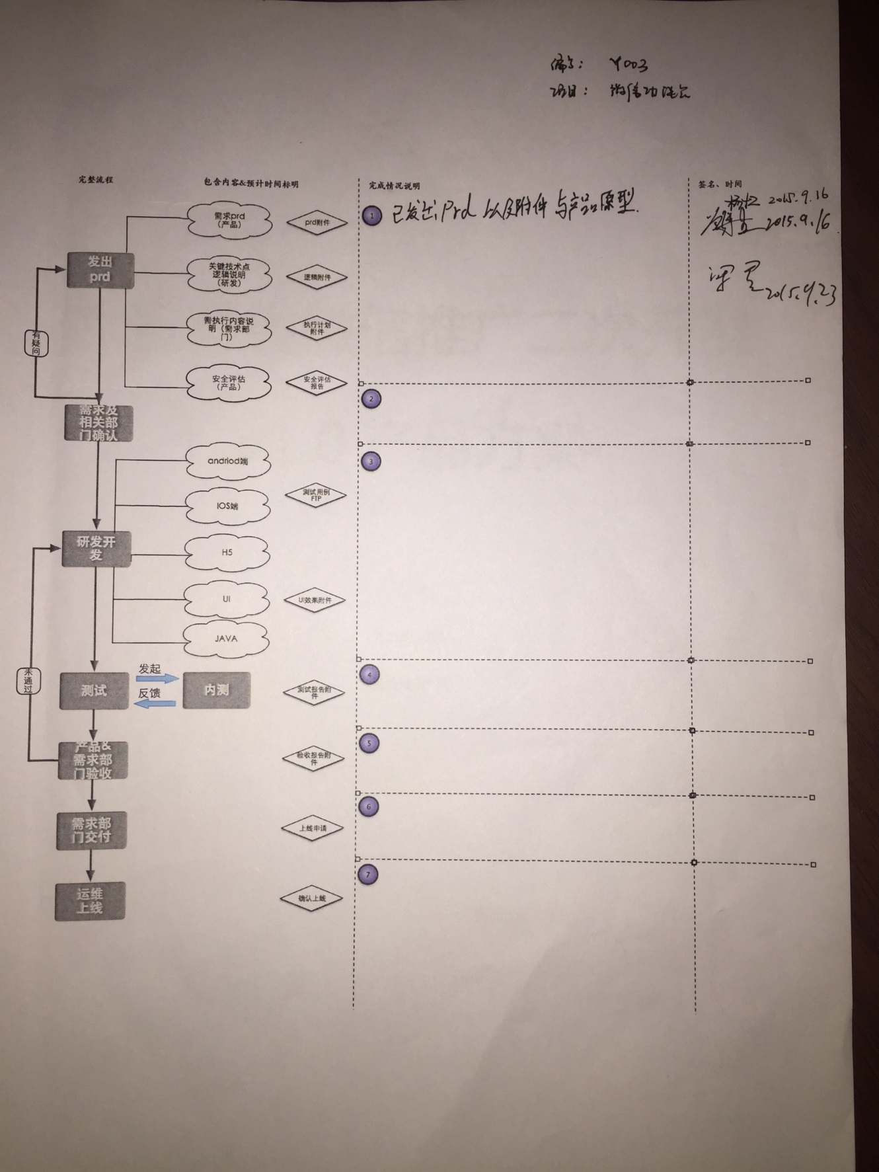
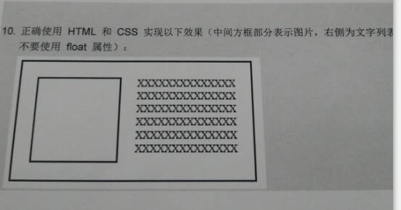
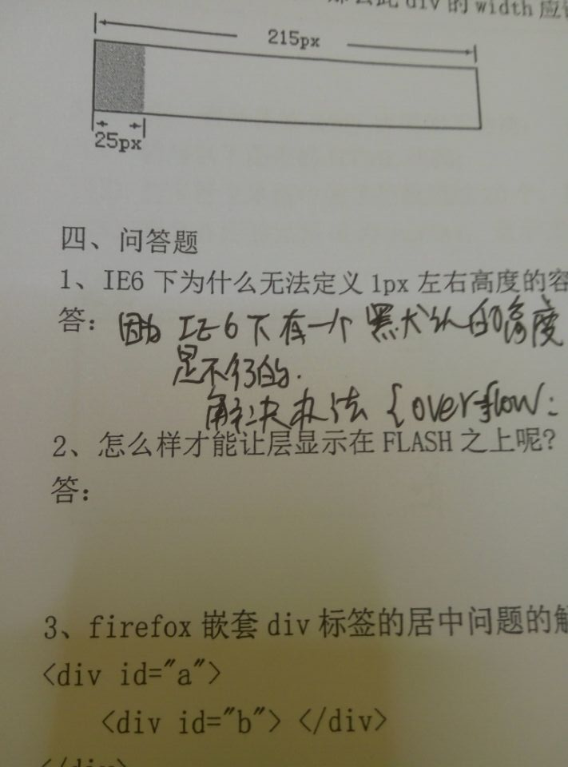
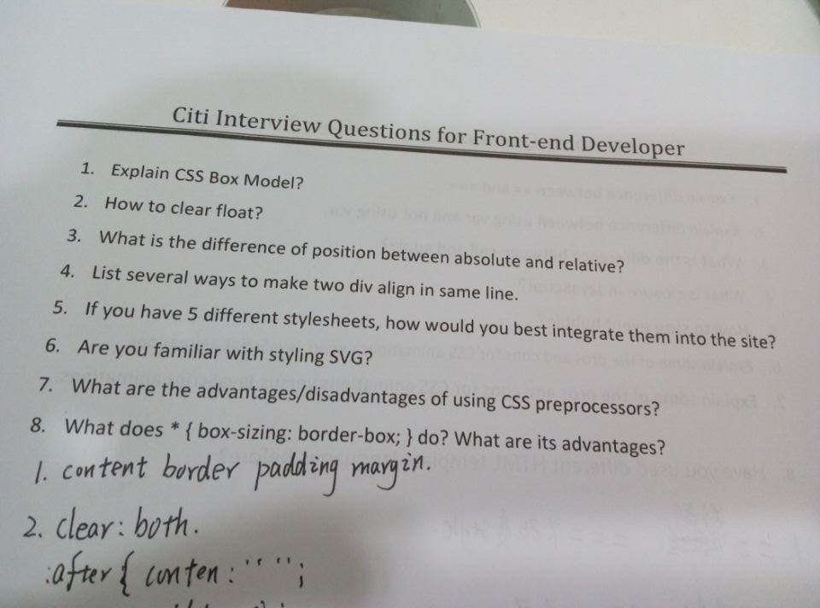
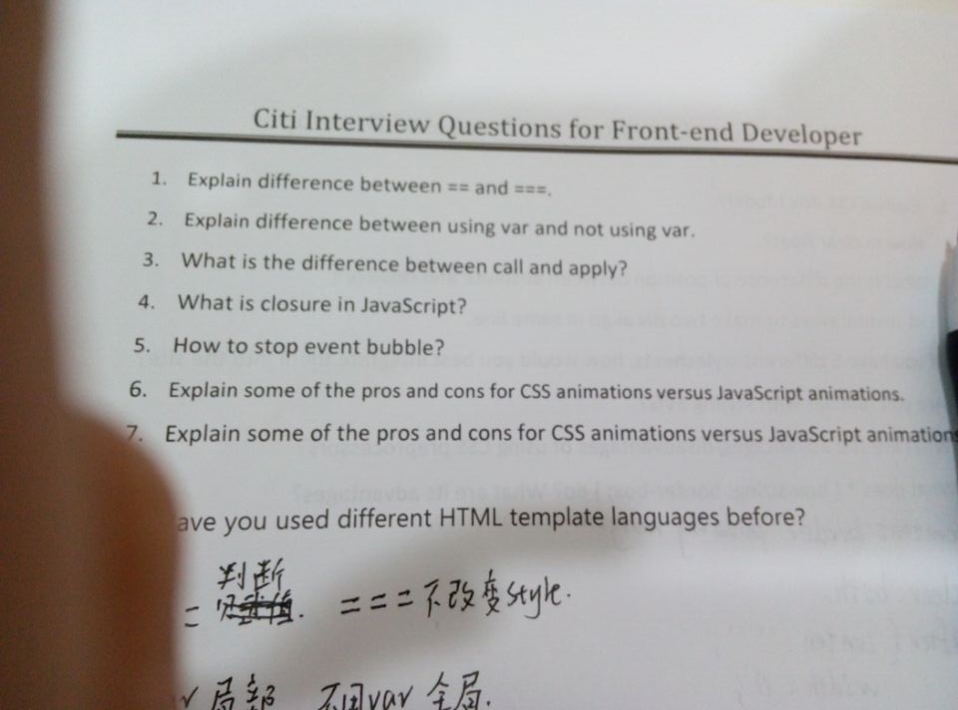
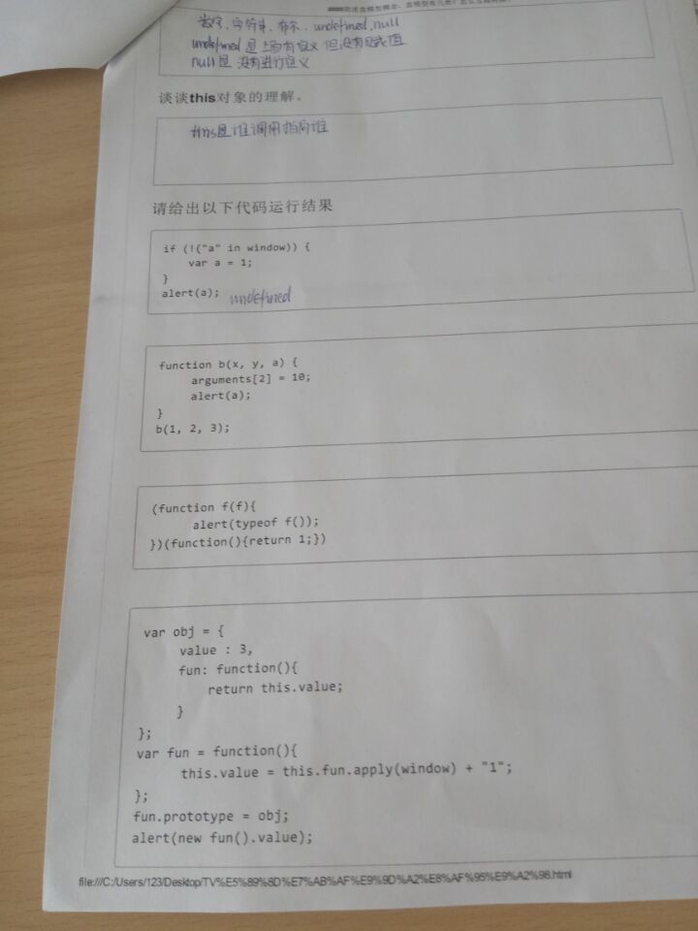


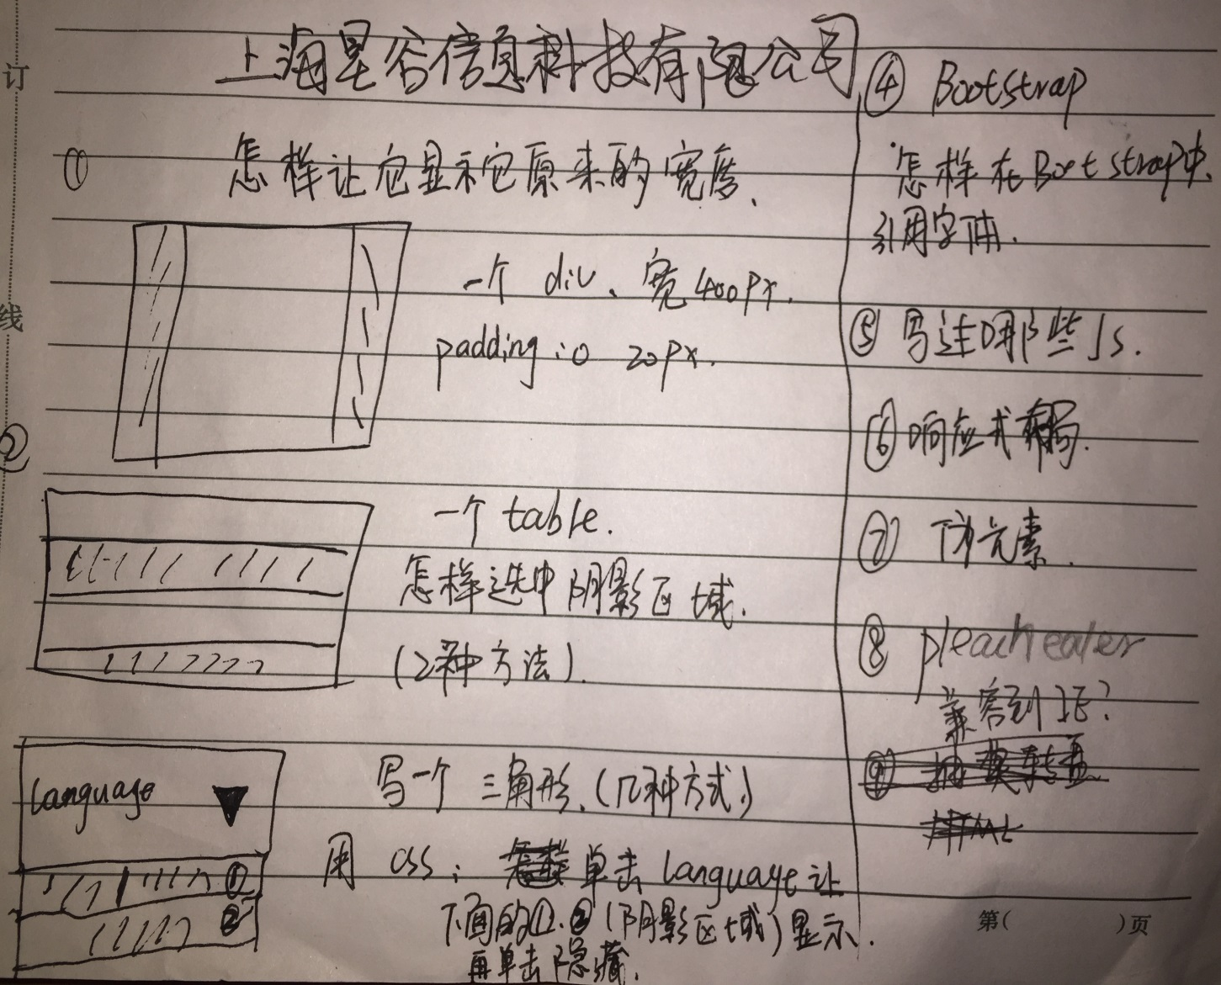

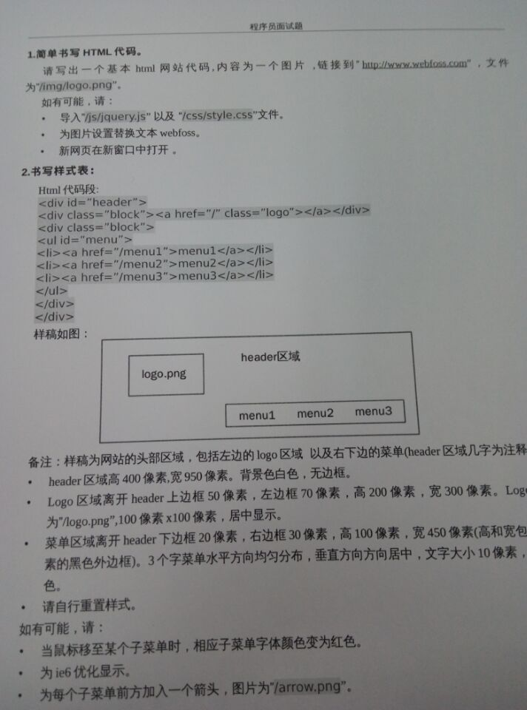

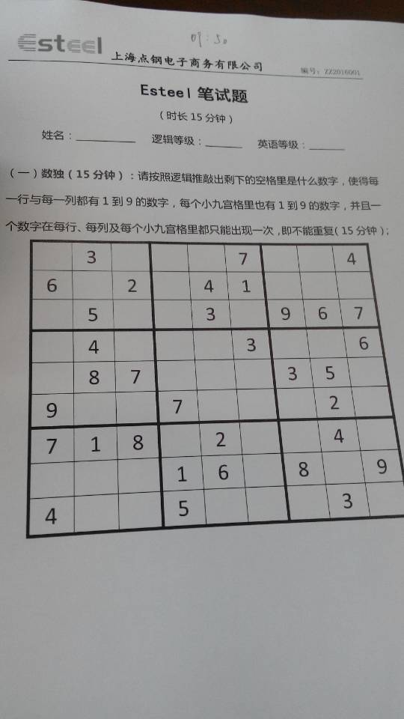

答案

